医学结论整理
离散组（关联分析） |  |  |  |  |  |  | 回归组
对应task | task5 | task6 | task7 | task8 | task9 | task10 | 描述 | 5列综合考虑
描述 | 菌群和代谢的 spearman系数 | N和H的对照组情况 | 是否为ctl 即是否控制饮食 | diet和interventions组合情况 | 计算alpha多样性和 CHO TG HDL LDL APOB的相关性 | 分为更胖的组和更瘦的 组（bodyweight中位数 为分界点） 哪个组更容易受mlk 而导致的血脂上升的影响 更大（对照ctl） | 强关联 | 单独菌群 | 单独代谢 | 菌群+代谢 | 使用所有 指标预测
结论 | （图片也很大 有1280万个） | 在以 是否节食为对照组的情况下 CHO HDL LDL 有明显变化 P值远小于0.05 均为H组的水平大于N的水平 | 若不控制 非control mlk让血脂的5个指标中的4个造成了上升 fat让其中3上升 whp和ltf让5个中的2 个造成了影响。 其中WHP让TG下降 其余皆为上升 换句话说： 在控制（正常饮食）的情况下 mlk可以让血脂4个指标的明显低于非控制的对照组 | 在节食组的情况下，mlk fat whp会造成血脂的指标升高， 其中出现偶然情况，whp让TG显著下降。 而在高脂组的情况下，主要是mlk让血脂升高。 | 3个相关系数类似，大多数有影响，但是是负相关系数 | 相比于ctl组 mlk组让血脂上升显著。 对比胖瘦两组。除了TG，瘦组受到的影响更大 但是瘦组的血脂平均是大多小于等于标准值，就算超过也超不多。从样本超标率看，也是低于胖组。 |  | 最相关 的3个（影响3项） 次相关的13个（影响2项） | 影响达到2项的3个 剩下的是每一项的最大影响因素 | 菌群： 在考虑了代谢后，预测中 g__Eubacterium_nodatum_group 变成第一位 作用明显 菌群数量比较少 但是影响程度不低 为以下罗列 代谢： 扰动和单独作用差距不大 但是meta_474 meta_3578 meta_2971影响得到了升高 变成了第一位 | 单独作用：bodyweight有最强相关性 代谢产物明显比菌群能更好的预测血脂 对于菌群 影响个数不多 但是g__Staphylococcus 2项指标（TG CHO）上达到了重要的影响 对于代谢 影响因素数量众多 但是在多个指标上同时出现的不多 meta_1037 meta_2022 meta_474 meta_145 meta_2971 分别影响最大 最显著上升 or 下降（shap视角） CHO： G_Rikenella上升 CHO显著下降 Meta_2022 Meta_1771 Meta_3698 Meta_3048上升 CHO显著上升 Meta_3271上升 CHO显著下降 TG Meta_3388下降，TG显著上升 g__Eubacterium_nodatum_group在高水平下，TG显著降低。但是低水平下，让一部分TG上升，一部分TG下降 HDL Mata_474 meta_3018上升，HDL显著上升 LDL Meta_583下降，LDL显著降低。 Meta_1067上升，LDL显著上升。 APOB Meta_1598 Meta_428上升 APOB显著上升。 Meta_2475下降，APOB上升。不过Meta_2475上升，小部分APOB上升，大部分APOB显著下降 ------------------------------------------------ 其中 1 3 4 列 CHO HDL LDL 非常明显随着体重上升而上升 |  | 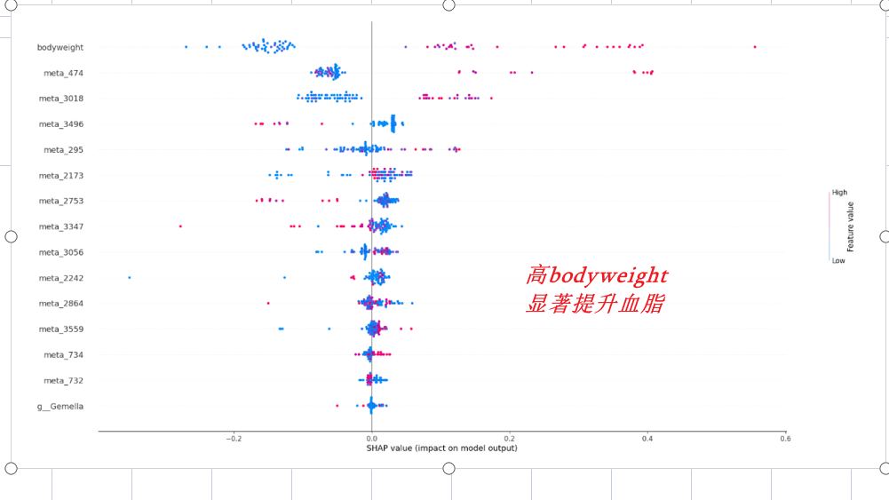
 |  |  |  |  |  | (注：观察发现 中位数和平均数大概相等。所以 采样是均匀的 所以我们假设 中位数和平均数几乎都能代表正常水平 |  | g__Lachnospiraceae_UCG-001 | meta_54 | g__Delftia
 |  |  |  |  |  |  |  | g__Rikenella | meta_1037 | g__Desulfovibrio
 |  |  |  |  |  |  |  | g__Eubacterium_coprostanoligenes_group | meta_513 | g__Bilophila
 |  |  |  |  |  |  |  |  |  | g__Rikenella
 |  |  |  |  |  |  |  | g__Corynebacterium | meta_1037：apob | g__Intestinimonas
 |  |  |  |  |  |  |  | g__Coriobacteriaceae_UCG-002 | meta_2592：cho | g__Lachnospiraceae_UCG-006
 |  |  |  |  |  |  |  | g__Sutterella | meta_3347：hdl | g__Blautia
 |  |  |  |  |  |  |  | g__Ruminococcaceae_UCG-014 | meta_3578：ldl
 |  |  |  |  |  |  |  | g__Ruminococcaceae_NK4A214_group | meta_3165：tg
 |  |  |  |  |  |  |  | g__Alcaligenes |  | meta_1037
 |  |  |  |  |  |  |  | g__Akkermansia |  | meta_2592
 |  |  |  |  |  |  |  | g__Family_XIII_UCG-001 |  | meta_474
 |  |  |  |  |  |  |  | g__Eubacterium_oxidoreducens_group |  | meta_3578
 |  |  |  |  |  |  |  | g__Longilinea |  | meta_2971
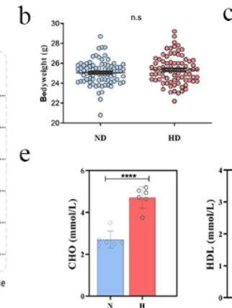
 |  |  |  |  |  |  |  | g__Ruminiclostridium_9
 |  |  |  |  |  |  |  | g__Ruminococcaceae_UCG-010
 |  |  |  |  |  |  |  | g__Eubacterium_coprostanoligenes_group

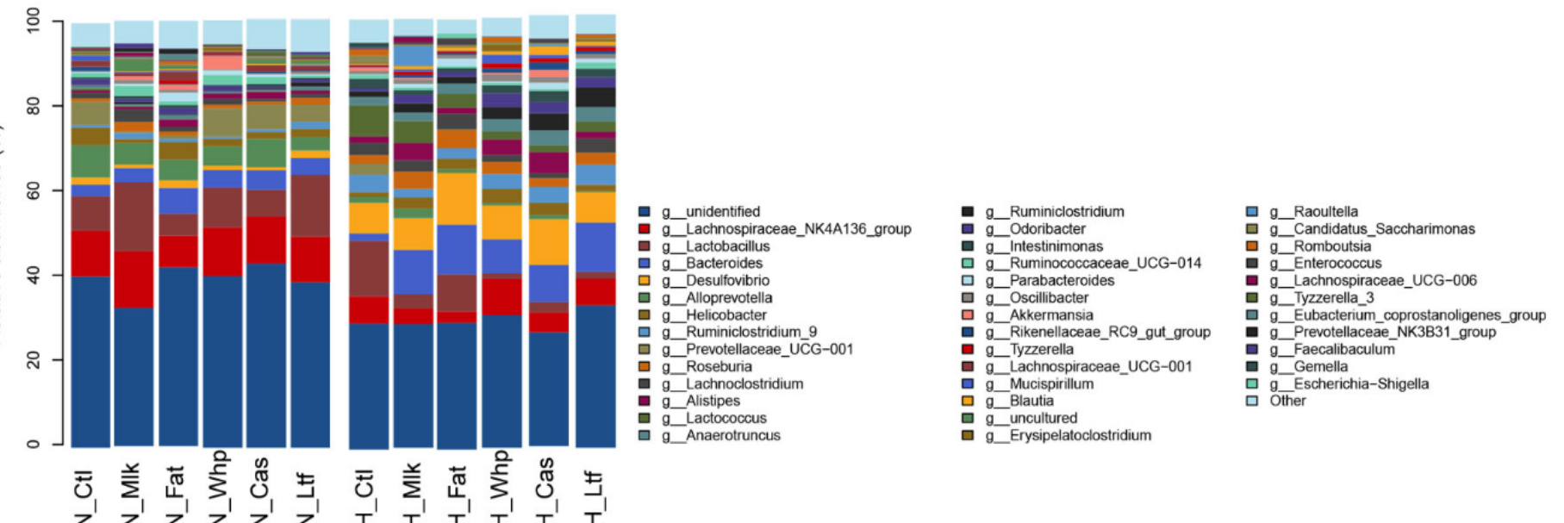
task_plot
图片 | 他干了什么 | 对应我们可以干什么
fig1 | 画出了分布图 | bodyweight分布图

fig2 | 画出重要程度图 | 吧xgboost的重要程度用这种方式展现出来

 |  |  |  |  |  |  |  |  |  |  |  | task10

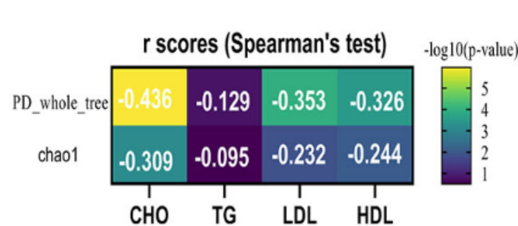

fig3 | 画关联度图和变化的p值 | 后面那几个的

fig4 | 关联度图

fig5 | 不懂是什么

